상품제안서
아이리버 탁상용 회전 무선선풍기 | 상품코드: S01639

 |  |  |  |  |  |  | 02-713-8555 | www.synergygift.co.kr
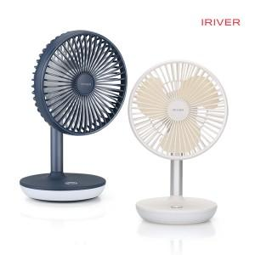

【상세/제작정보】 | <p> - 좌우 90도 자동회전 기능 탑재 / 상하 45도 각도 수동조절 가능</p><p>- 최대 5W의 강력한 저소음 BLDC모터 탑개&nbsp;</p><p>- 국내 최초 날개분리가 가능하여 물세척을 통한 위생적인 관리</p><p>- 4000mAh 대용량 배터리 탑재 (최대 17시간 연속사용 가능)</p><p>- 1~4단계 풍속 조절</p><p>- 150루멘 밝기의 무드등 기능탑재 (수면등, 수유등 활용)</p><p>- PCM 2중 안전회로 탑재로 안전하게 사용</p><p>&nbsp;</p>

【인쇄/포장옵션】 | 레이저 / 포장지포장

【공급단가】 | 수량 | 30~ | 100~ | 500~ | 1,000~ | 2,000~
*VAT별도 | 단가 | 32,500원 | 31,720원 | 30,420원 | 29,640원 | 28,860원

【상품 URL】 | https://www.synergygift.co.kr:443/src/goods_detail.php?gdno=15136

